Solicitud gráfica
 | Área: | Matemáticas |  |  | Fecha:
 | Grado: | 8 |  |  | 2016-02-18
 | Título del tema: | Los métodos de razonamiento |  |  | ¿Cuaderno de estudio o recurso? | Recurso
 | Editor: | Josué Malagón |  |  | Motor del recurso | M101

 | Código guión o recurso: | MA_08_08__CO_REC220 | ← Para determinar este código, visite la hoja de Ayuda
 |  |  |  |  | ESPECIFICACIÓN DE ARCHIVOS A ENTREGAR
Núm. | Archivo Shutterstock o ruta en web | Imagen para: | Tipo | Ubicación de la imagen en el recurso M101 | Nombre imagen SMALL | Tamaño imagen SMALL | Nombre imagen ZOOM | Tamaño imagen ZOOM | Descripción | Observaciones
IMG01 | ver observaciones | Recurso M101 | Ilustración | Contenido | MA_08_08__CO_REC220_IMG01n.png | 286 x 286 px | MA_08_08__CO_REC220_IMG01a.png | 500 x 500 px | Pregunta tres. Las letras son los nombres de los puntos. Deben estar en itálica. | 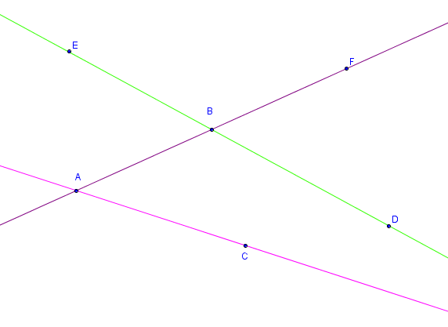
IMG02 | ver observaciones | Recurso M101 | Ilustración | Contenido | MA_08_08__CO_REC220_IMG02n.png | 286 x 286 px | MA_08_08__CO_REC220_IMG02a.png | 500 x 500 px | Pregunta seis. Las letrs deben estar en cursiva | 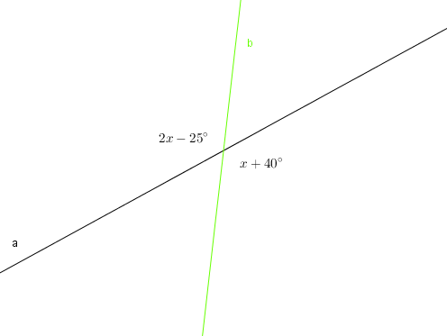
IMG03 | ver observaciones | Recurso M101 | Ilustración | Contenido | MA_08_08__CO_REC220_IMG03n.png | 286 x 286 px | MA_08_08__CO_REC220_IMG03a.png | 500 x 500 px | Pregunta siete, letras en cursiva, las rectas a y b son paralelas | 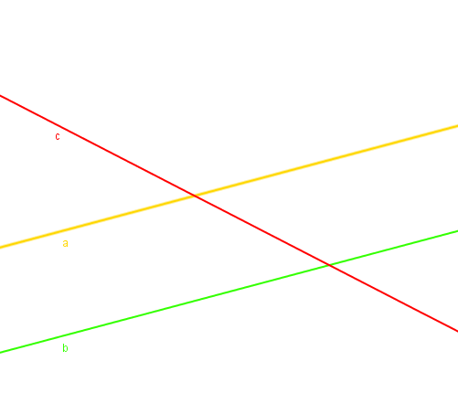
IMG04 | ver observaciones | Recurso M101 | Ilustración | Contenido | MA_08_08__CO_REC220_IMG04n.png | 286 x 286 px | MA_08_08__CO_REC220_IMG04a.png | 500 x 500 px | Pregunta ocho. Las letras griegas son los nombres de los ángulos, por favor sombrear lso ángulos, las letras minúsculas son los nombres de las rectas, deben estar en cursiva | 